1
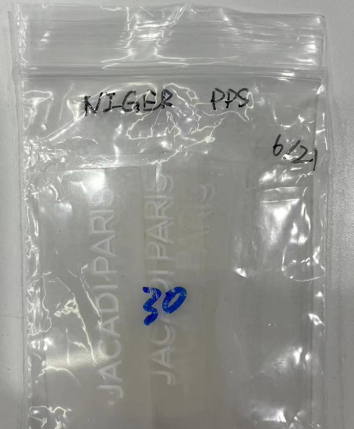
款号 | 款式图 | 名称 | 烫标订购数 | 尺寸参考 | 颜色 | 品质
2011572 NIGER 大货单 |  | JACADI PARIS烫标 | 1600个 |  | 白色 | 颜色、品质同去年大货 请注意烫标牢度
2011572 NIGER 测试单 |  | JACADI PARIS烫标 | 300个 |  | 白色 | 颜色、品质同去年大货 请注意烫标牢度

大货单发货地址： |  |  | 测试单发货地址： |  |  | 备注：
江阴拓福服装有限公司 |  |  | 无锡美盛国际贸易有限公司 |  |  | 成衣水洗，40度水洗，100度烘干，务必保证烫标牢度
江苏省无锡市江阴市申港街道澄路1419号 |  |  | 无锡梁溪区北仓门生活艺术中心C座4楼 |  |  | 需要通过测试
收件人: 杨总 13906167068 |  |  | Kacy，18114861489 |  |  | 请调试并提供烫压方法

